Pilotes
PILOTES Ø 0,80m L=12,00m
CANTIDADES DE OBRA PARA 26 ELEMENTOS
COD | NOMBRE |  | DIAGRAMA | CANTIDAD UNITARIA | CANTIDAD TOTAL | PESO TOTAL [kg]
900
PI002 | 6 | 90 |  | 18 | 468 | 9413.82
480
Var 7,5-15
PI002 | 6 | 48 |  | 18 | 468 | 5020.70
65
PI006 | 4 | 60 |  | 43 | 1118 | 6667.75
Acero total [kg] |  |  |  |  |  | 21102.28

PILOTES Ø 0,80m L=14,00m
CANTIDADES DE OBRA PARA 66 ELEMENTOS
COD | NOMBRE |  | DIAGRAMA | CANTIDAD UNITARIA | CANTIDAD TOTAL | PESO TOTAL [kg]
900
PI002 | 6 | 90 |  | 18 | 414 | 8327.61
680
Var 7,5-15
PI002 | 6 | 68 |  | 18 | 414 | 6291.97
65
PI006 | 4 | 60 |  | 48 | 1104 | 6584.26
Acero total [kg] |  |  |  |  |  | 21203.84

PILOTES Ø 0,80m L=17,00m
CANTIDADES DE OBRA PARA 93 ELEMENTOS
COD | NOMBRE |  | DIAGRAMA | CANTIDAD UNITARIA | CANTIDAD TOTAL | PESO TOTAL [kg]
900
PI002 | 6 | 90 |  | 18 | 1674 | 33672.51
980
Var 7,5-15
PI002 | 6 | 98 |  | 18 | 1674 | 36665.62
65
PI006 | 4 | 60 |  | 56 | 5208 | 31060.51
Acero total [kg] |  |  |  |  |  | 101398.64

ANILLOS DE CAISSON Ø 3,60m L=5,00m
CANTIDADES DE OBRA PARA 3 ELEMENTOS
COD | NOMBRE |  | DIAGRAMA | CANTIDAD UNITARIA | CANTIDAD TOTAL | PESO TOTAL [kg]
645-685
20
20
CA001 | 4 | 71 | 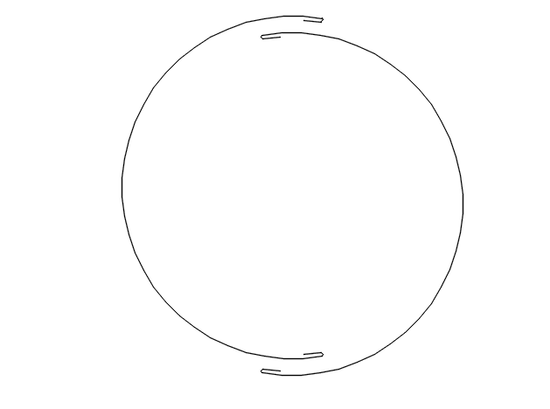 | 50 | 150 | 1058.61
10
90
30
20
CA002 | 3 | 15 |  | 59 | 177 | 148.68
Acero total [kg] |  |  |  |  |  | 1207.29

